XBRL upload
Vejledning i XBRl-upload |  | 1
 | Det er muligt at indberette til Danmarks Statistiks lovpligtige Regnskabsstatistik i XBRL-format gennem ”Regnskab Special” på virk.dk.

 | 1. Dan og gem XBRL fil
 | Udfyld indberetningsskemaet i fanen " Regnskabsstatistik" indberetningsskemaet. Alle de grå felter skal udfyldes for, at indberetningen er korrekt.

 | Arket "XBRL" viser posterne, som de ser ud, når de er i XBRL-format.
 | Kopier kolonne P til fx Notesblokken eller Notepad og gem den, så er XBRL-filen dannet

 | OBS! Benyttes fx Notesblok/Notepad til at danne XBRL filen, skal filen gemmes med kodning "UTF-8" - se figur A nedenfor
 | Filen bliver afvist, hvis filen ikke er gemt med en UTF-8 kodning

 | Figur A

 | 2. Start
 | Find vores hjemmeside
 | www.dst.dk/regn

 | Start indberetning med XBRL via ¨INDBERET XBRL¨ knappen

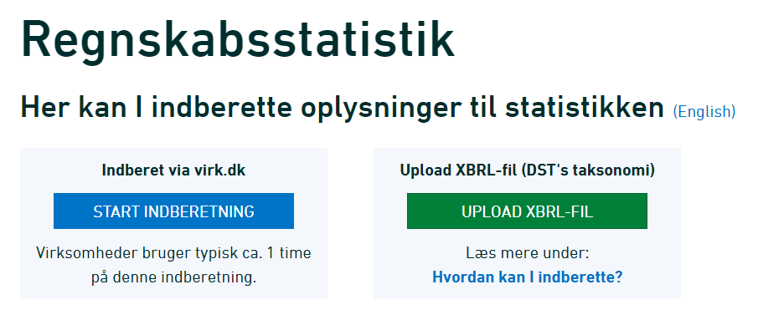

 | Der logges ind med MitID Erhverv Start selvbetjening
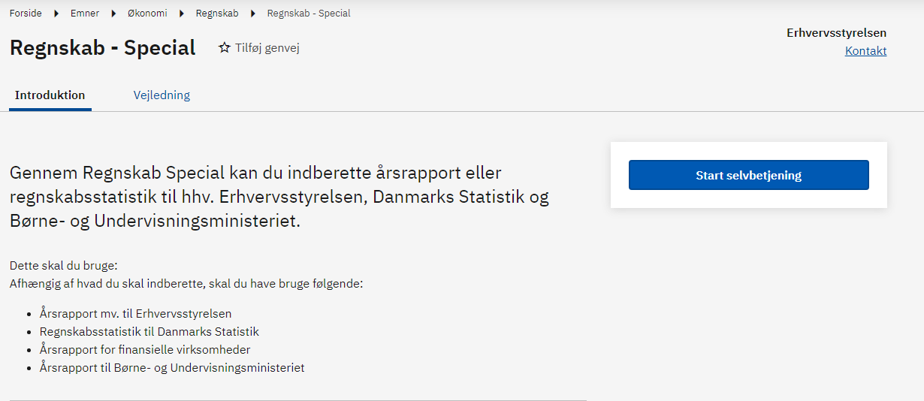

 | 2.1 Virk.dk - Regnskabsstatistik
 | Under indberetning og myndighed;
 | Regnskabsstatistik til Danmarks Statistik
 | hvorefter der trykkes næste

 | 2.2 Upload XBRL fil
 | Tryk ”Vælg fil”, og upload din XBRL-fil og tryk næste.

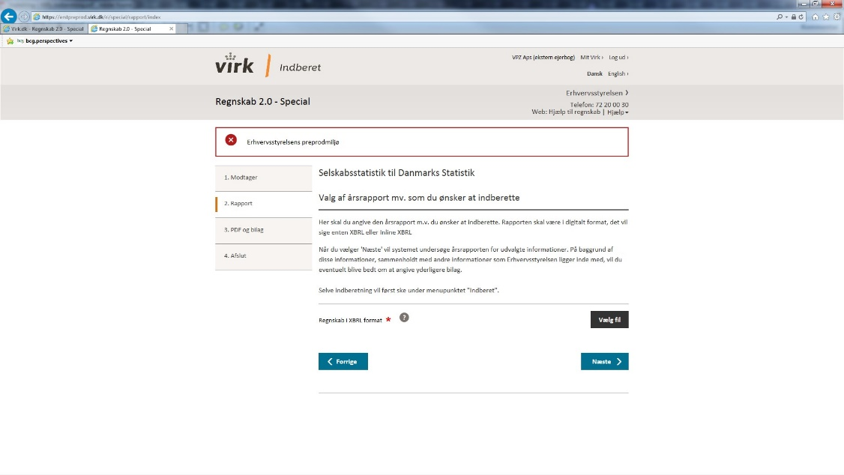

 | 2.3 Test XBRL fil og indsend indberetning
 | Du kan nu teste din indberetningsfil, og indsende indberetningen
 | HUSK! kontroller at det firmanavn og CVR-nummer der indberettes for fremgår af oversigten.

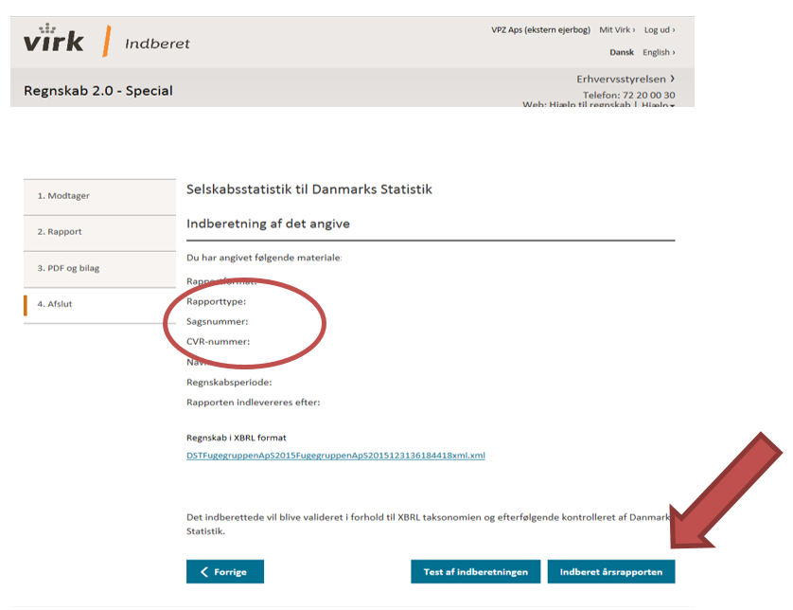

 | 3. Kvittering
 | Afslutningsvis får du en kvittering

